信用交易
融资融券市场交易数据统计(2023-09-25)

标的证券 | 融资融券余额（亿元） | 融资余额（亿元） | 融券余额（亿元） | 融资买入额（亿元） | 融资融券规模变化（亿元） | 融资余额增幅(‰) | 融券余额增幅(%)
统计数据 | 16,122.29 | 15,244.55 | 875.06 | 575.35 | 21.48 | 2.34 | -1.60
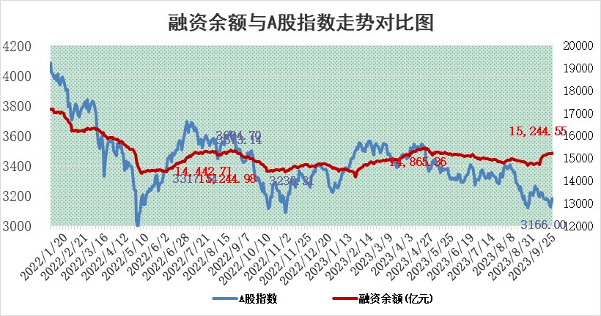

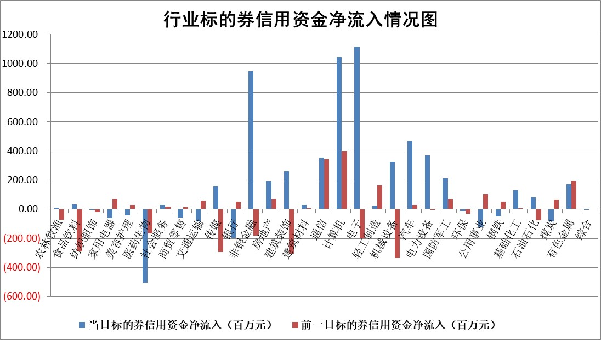

 |  |  |  |  |  |  |  | 2

标的基金代码 | 标的基金简称 | 融资余额/市值(%) | 融资余额增幅(%) | 融资买入额/成交金额(%) | （融资余额净增额-融券余额净增额）/市值(‱) | 融券余额降幅(%) | ABS[（融资余额净增额-融券余额净增额）/市值净增额-1](%)
159902 | 华夏中小板ETF | 0.00 | 0.00 | 0.00 | 0.00 | 0.00 | 100.00
159915 | 易方达创业板ETF | 3.19 | -2.06 | 99055.74 | -11.43 | -84.69 | 79.71
159919 | 嘉实沪深300ETF | 3.63 | -0.61 | 3.67 | -2.00 | 3.80 | 97.14
159920 | 华夏恒生ETF | 67.13 | 0.62 | 11.50 | 41.50 | 1.01 | 140.52
159922 | 嘉实中证500ETF | 0.81 | -1.49 | 225.66 | 1.81 | 1.55 | 103.05
159925 | 南方沪深300ETF | 0.11 | 62.77 | 0.64 | 4.40 | 0.00 | 108.23
159928 | 消费ETF | 1.00 | -2.02 | 4.75 | -2.01 | 0.70 | 96.27
159934 | 易方达黄金ETF | 257.62 | 0.01 | 5.64 | 2.55 | 0.00 | 96.01
159939 | 全指信息技术ETF | 0.90 | 2.01 | 23.92 | 1.94 | 1.32 | 101.46
159940 | 全指金融地产ETF | 0.13 | 31.61 | 0.14 | 3.16 | 0.00 | 102.75
159995 | 半导体芯片ETF | 3.12 | 1.63 | 237.36 | 5.16 | 1.72 | 104.86
159997 | 天弘中证电子ETF | 1.64 | -0.84 | 1.96 | -1.71 | -0.80 | 98.47
159998 | 天弘中证计算机主题ETF | 0.57 | 3.47 | 0.06 | 3.52 | 3.98 | 101.95
510050 | 华夏上证50ETF | 8.80 | -2.62 | 216.46 | -18.57 | 39.20 | 72.04
510180 | 华安上证180ETF | 0.48 | -0.13 | 1.40 | 0.14 | 28.73 | 100.25
510880 | 华泰柏瑞红利ETF | 0.29 | -1.64 | 1.16 | -0.26 | 9.15 | 99.19
510900 | 易方达恒生H股ETF | 87.93 | -0.15 | 5.36 | -13.21 | 0.00 | 88.84
511010 | 5年期国债ETF | 9.96 | 0.01 | 0.01 | 0.11 | 0.00 | 99.22
511380 | 可转债及可交换债券ETF | 4.32 | 1.28 | 2.04 | 5.44 | 0.00 | 94.02
512000 | 全指证券ETF | 7.65 | 3.13 | 19.58 | 26.74 | 5.36 | 123.46
512010 | 沪深300医药卫生ETF | 4.31 | -3.14 | 99.44 | -15.55 | -14.81 | 11.55
512070 | 沪深300非银ETF | 2.20 | 1.15 | 98.15 | 1.71 | -10.29 | 100.82
512400 | 南方中证申万有色金属ETF | 1.68 | -2.14 | 0.50 | -4.74 | -5.03 | 96.29
512580 | 广发中证环保产业ETF | 1.27 | -2.38 | 0.20 | -3.08 | 0.29 | 89.24
512660 | 国泰中证军工ETF | 3.48 | 0.62 | 11.32 | 6.15 | 17.04 | 106.38
512800 | 华宝中证银行ETF | 13.45 | -3.16 | 1.51 | -44.84 | -2.76 | 14.24
512980 | 广发中证传媒ETF | 1.04 | 1.37 | 92.90 | 2.88 | 8.75 | 103.41
515030 | 华夏中证新能源汽车ETF | 2.50 | -0.06 | 23.79 | -0.32 | -1.01 | 99.59
515050 | 华夏中证5G通信主题ETF | 1.35 | -2.68 | 8.11 | -2.51 | 16.14 | 98.47
515070 | 华夏中证人工智能ETF | 3.26 | -3.03 | 4.00 | -9.92 | 1.91 | 94.63
标的股票比较指标 |  | 融资余额/流通A股市值(%) | 融资余额增幅(%) | 融资买入额/成交金额(%) | （融资余额净增额-融券余额净增额）/流通A股市值(‱) | 融券余额降幅(%) | ABS[（融资余额净增额-融券余额净增额）/流通A股市值净增额-1](%)
前十名标的个股 |  | 嘉凯城 | 美好医疗 | 汇隆新材 | 华脉科技 | 新致软件 | 智立方
 |  | 宋都股份 | 浙江世宝 | 凤凰股份 | 菲菱科思 | 杰美特 | 东土科技
 |  | 美好置业 | 华脉科技 | 酒钢宏兴 | 鼎捷软件 | 热景生物 | 思特威
 |  | 中天金融 | 思特威 | 莱伯泰科 | 浙江世宝 | 上海凯鑫 | 景嘉微
 |  | 庞大集团 | 唯捷创芯 | 中铁工业 | 汇隆新材 | 赛科希德 | 浩瀚深度
 |  | 泽达易盛 | 菲菱科思 | 禾信仪器 | 美好医疗 | 奥福环保 | 新时达
 |  | 蓝光发展 | 聚赛龙 | 南京高科 | 旋极信息 | 苑东生物 | 翰宇药业
 |  | 仁东控股 | 汇隆新材 | 宁夏建材 | 复旦微电 | 中科微至 | 德邦科技
 |  | 亿田智能 | 人民网 | 江山股份 | 东睦股份 | 合康新能 | 药易购
 |  | 万得凯 | 鼎捷软件 | 思科瑞 | 聚赛龙 | 江苏吴中 | 玉马遮阳
后十名标的个股 |  | 天沃科技 | 峰岹科技 | 恒宇信通 | 仕佳光子 | 凤凰光学 | 乐惠国际
 |  | 金圆股份 | 盛路通信 | 天沃科技 | 盛路通信 | 安联锐视 | 霍莱沃
 |  | 哈工智能 | 仕佳光子 | 金圆股份 | 卓创资讯 | 沧州大化 | 同飞股份
 |  | 正邦科技 | 天房发展 | 哈工智能 | 腾亚精工 | 侨源股份 | 睿昂基因
 |  | 华铁股份 | 腾亚精工 | 正邦科技 | 华西股份 | 华光新材 | 臻镭科技
 |  | 阳光城 | 迪哲医药 | 华铁股份 | 天房发展 | 长虹华意 | 江苏北人
 |  | 紫鑫药业 | 昆药集团 | 阳光城 | 兆龙互连 | 广安爱众 | 迈拓股份 | ;
 |  | 中国中期 | 圣泉集团 | 紫鑫药业 | 震有科技 | 宝兰德 | 新国都
 |  | 慧辰股份 | 奥比中光 | 中国中期 | 东土科技 | 兰剑智能 | 新疆交建
 |  | 新华联 | 富临精工 | 慧辰股份 | 高鸿股份 | 宜安科技 | 软通动力
说明：1.以上普通交易数据和信用交易数据皆以交易日收盘后数据为基准；2.上述标的证券总数据只计算标的证券市场总数据，不包括从标的证券中调出去标的证券数据，所以与交易所公布的总值略有不同； 3.上述行业采用申万一级行业分类；4.以上标的基金和标的个股中比较的6个指标值中：前5个（从左至右）为正向指标，值越大排名越靠前；第6个为逆向指标，值越小，排名越靠前；5.第6个指标中ABS[]表示求绝对值，其主要用于考量信用资金相对净流入对股价相对净变化的贡献程度；6.数据来源：wind，交易所。

 | 证券代码 | 新增融资余额 | 融资买入额 | 融资买入增幅前10
远大智能 | 002689 | 28175353 | 42268582 | 199%
亚太股份 | 002284 | 21555247 | 34242865 | 82%
赛诺医疗 | 688108 | 72122899 | 101076547 | 78%
湖南发展 | 000722 | 66023557 | 137112987 | 75%
柘中股份 | 002346 | 14584119 | 36845980 | 58%
国城矿业 | 000688 | 24683149 | 48240585 | 54%
兆新股份 | 002256 | 1985058 | 4066269 | 52%
凯美特气 | 002549 | 33806472 | 61340055 | 52%
华昌达 | 300278 | 13474542 | 19303225 | 48%
新华联 | 000620 | 27311937 | 39201759 | 43%

 | 证券代码 | 新增融资余额 | 融资买入额 | 融资买入增幅前10
兔宝宝 | 002043 | 73310337 | 89923983 | 334%
捷昌驱动 | 603583 | 26026415 | 31686727 | 262%
湘财股份 | 600095 | 94196837 | 132280449 | 252%
中谷物流 | 603565 | 49103883 | 60098371 | 234%
中青宝 | 300052 | 24215352 | 31377809 | 98%
顾家家居 | 603816 | 138518545 | 188424210 | 78%
喜临门 | 603008 | 31503289 | 48351944 | 77%
财信发展 | 000838 | 10831830 | 17666790 | 74%
苏州银行 | 002966 | 10578096 | 19143736 | 72%
金诚信 | 603979 | 23858538 | 36098133 | 60%

